Template
 |  |  |  |  |  |  |  |  |  |  |  |  |  |  |  | all Prices in Euro

Artikel Nr. | Beschreibung | Photo | EAN | Menge | Display | Retail Preis | Produktions datum | frost empfindlich | hitze empfindlich | Sprache Label | Stck./Karton | Anzahl Kartons / gesamt | Kartons / Palette | Stück pro PAL | Gewicht / Palette - kg | Anzahl Paletten | Paletten stapelbar ja/nein
Article No. | Description |  | EAN | Quantity |  | Retail price | Production date | freeze sensitive | heat sensitive | Language Label | Quantity/Box | Quantity Boxes / total | Boxes / Pallet | Units per PAL | Weight / Pallet - kg | Quantity Pallet | Pallet stackable yes/no
715609 | FROSCH ZITRONEN WC-REINIGER EL 750ML CHN |  | 4001499142420 | 27,290 |  | 3.950 € | 20.07.22 |  |  | D (vorn) CN (hinten) | 10 | 2,729.0 | 48 | 480 | 430.00 | 56.9 | no
715170 | NYSS DIRT PROTECTOR SPRAY 250ML, F/BNL |  | 4009175951700 | 24,906 |  | 7.650 € | 10.02.20 |  |  | F B NL | 7 | 3,558.0 | 246 | 1,722 | 443.00 | 14.5 | no
1213479 | RAINETT ADD TABS GREEN LEMON EL x30 F | 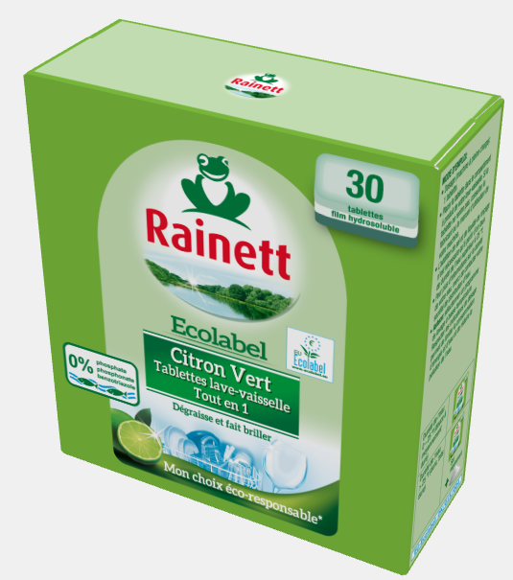 | 4009175934796 | 6,356 |  | 7.340 € | 13.01.22 |  |  | F | 7 | 908.0 | 80 | 560 | 393.00 | 11.4 | no
713996 | RAINETT DETERGENT LIQUID DELICATE MANDEL EL 1,5L F |  | 4009175939968 | 3,475 |  | 6.500 € | 13.07.21 |  |  | F | 5 | 695.0 | 51 | 255 | 449.00 | 13.6 | yes
2006183 | FROSCH SPÜLMITTEL LIMONE EL 500ML NO2 |  | 4009175161833 | 7,040 |  | 4.080 € | 02.12.22 |  |  | RUS KZ UA | 8 | 880.0 | 80 | 640 | 382.00 | 11.0 | yes
1304809 | FROSCH SPÜLMITTEL LIMONE EL 1000ML NO2 |  | 4009175148094 | 8,390 |  | 4.500 € | 07.12.22 |  |  | RUS KZ UA | 10 | 839.0 | 42 | 420 | 485.00 | 20.0 | yes
1509851 | FROSCH BAD-RNG. WEINSÄURE EL 500 ML NO2 |  | 4009175170941 | 5,040 |  | 3.080 € | 22.11.22 |  |  | RUS KZ UA | 8 | 630.0 | 63 | 504 | 322.00 | 10.0 | yes
715732 | FROSCH ESSIG REINIGER EL 1L E,UK |  | 4009175957320 | 5,030 |  | 5.860 € | 22.11.22 |  |  | ENG ES | 10 | 503.0 | 42 | 420 | 481.00 | 12.0 | yes
1207100 | FROSCH NEUTRAL REINIGER 1L NO2 |  | 4009175171009 | 3,300 |  | 3.610 € | 21.01.22 | yes |  | RUS KZ UA | 5 | 660.0 | 66 | 330 | 401.00 | 10.0 | yes
701788 | FROSCH FLÜSSIG WASCHM.COLOR 1,5L, NO2 |  | 4009175150806 | 1,015 |  | 9.320 € | 24.11.22 |  |  | RUS KZ UA | 5 | 203.0 | 51 | 255 | 451.00 | 4.0 | yes
1107050 | FROSCH WC REINIGER CITRUS EL 750ML, NO2 |  | 4009175170507 | 4,790 |  | 4.170 € | 07.12.22 |  |  | RUS KZ UA | 10 | 479.0 | 48 | 480 | 428.00 | 10.0 | yes
1806453 | FROSCH HGSM-LOTION ALOE V.EL 500 ML NO2 |  | 4009175164537 | 3,192 |  | 3.640 € | 02.08.22 |  |  | RUS KZ UA | 8 | 399.0 | 80 | 640 | 382.00 | 5.0 | yes
714027 | FROSCH HANDG.KONZ.HIMB.EL 500ML NO2 |  | 4009175940278 | 3192 |  | 4.360 € | 24.02.22 |  |  | RUS KZ UA | 8 | 399.0 | 80 | 640 | 386.00 | 5.0 | yes
714517 | RAINETT BABY MIX DISPLAY 102 PCS PROMO |  | 4009175545177 | 510 | 5 | 3.800 € | 28.12.21 | yes |  | F |  |  |  | 4 | 359.00 | 1.3 | no
714515 | RAINETT SPRAY CITR.SODA.GLAS 500ML 120ST DISPLAY |  | 4009175545152 | 3240 | 27 | 2.290 € | 12.07.21 |  |  | F |  |  |  | 4 | 284.00 | 6.8 | no
714986 | RAINETT ADD TAB SODA/G.LEM. 70ST DISPLAY |  | 4009175549860 | 1120 | 16 | 7.350 € | 01.09.21 |  |  | F |  |  |  | 4 | 224.20 | 4.0 | no
715979 | RAINETT DETERGENT 3BTL 1,7L 100PCS DISPLAY |  | 4009175559791 | 1300 | 13 | 7.390 € | 22.11.21 |  |  | F |  |  |  | 2 | 400.00 | 6.5 | no
1313910 | FROSCH SPÜLLOTION ALOE VERA EF 750ML JP |  | 4901670112290 | 2,400 |  | 3.870 € | 07.12.22 |  |  | JP | 10 | 240.0 | 48 | 480 | 424.00 | 5.0 | yes
1313751 | FROSCH KALKREINIGER ESSIG EL 1L E,P |  | 8411650171057 | 3,780 |  | 3.200 € | 30.11.22 |  |  | E P | 10 | 378.0 | 42 | 420 | 483.00 | 9.0 | yes
TOTAL |  |  |  | 115,366 | 61 |  |  |  |  |  |  |  |  |  |  | 216

 | Weitere Informationen:

 | Additional Information:

